Данные (3)
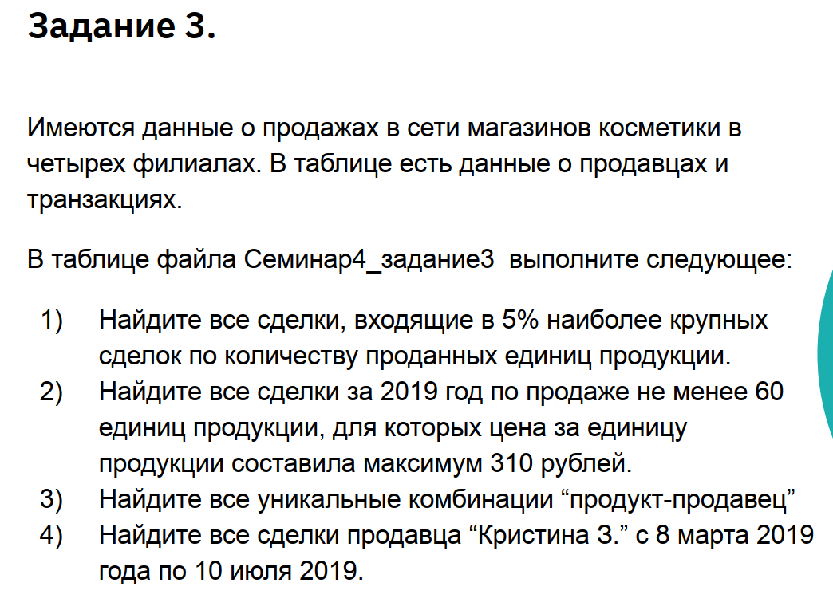
Номер транзакции | Имя | Дата | Товар | Количество | Цена | Филиал
384 | Кристина З. | 2019-03-17 | тональная основа | 72 | 2,181.50 ₽ | юг
1020 | Кристина З. | 2019-03-17 | тушь | 5 | 174.28 ₽ | юг
1099 | Кристина З. | 2019-03-17 | помада | 56 | 1,699.87 ₽ | запад
1841 | Кристина З. | 2019-03-17 | тушь | 36 | 1,100.30 ₽ | юг
935 | Кристина З. | 2019-03-28 | блеск для губ | 62 | 1,878.86 ₽ | юг
1482 | Кристина З. | 2019-03-28 | подводка | 48 | 1,464.42 ₽ | запад
689 | Кристина З. | 2019-04-19 | тушь | 82 | 2,478.01 ₽ | юг
702 | Кристина З. | 2019-04-19 | тональная основа | 40 | 1,224.22 ₽ | север
699 | Кристина З. | 2019-04-30 | подводка | 84 | 2,536.83 ₽ | восток
64 | Кристина З. | 2019-05-11 | подводка | 41 | 1,250.00 ₽ | юг
763 | Кристина З. | 2019-05-11 | тушь | 84 | 2,542.62 ₽ | восток
987 | Кристина З. | 2019-05-11 | блеск для губ | 94 | 2,835.79 ₽ | восток
...

